ログイン画面
画面レイアウト定義
共通情報 | システム名 | 健康アプリ |  |  |  | 作成者 | 藤元
 | 工程名 | システム設計 |  |  |  | 作成日付 | 2023-09-22
 | ドキュメント名 | 掲示板 システム設計書 |  |  |  | バージョン | v1.1
書誌情報 | 画面ID | G1-1 |  |  |  | 更新者 | 藤元
 | 画面の名称 | ログイン画面 |  |  |  | 更新日付
 | 概要 | 健康アプリのログイン画面のレイアウトを示す
レイアウト図
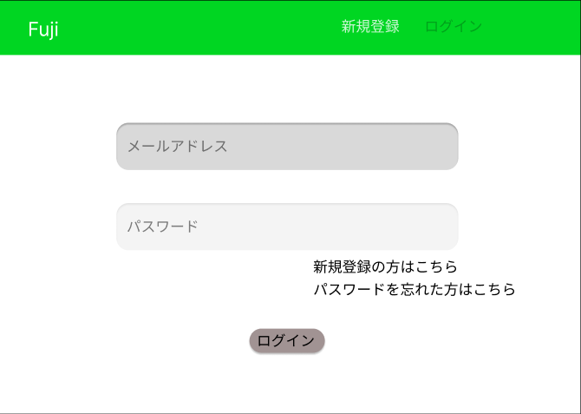
②

③

④

⑤

⑥

⑦

識別ID | ラベル |  | 画面部品の種類 | 表示範囲 | 画面部品の説明
① | 新規登録 |  | リンク | - | リンクを押すと新規登録画面へ遷移する
② | ログイン |  | リンク | - | この画面で色を薄くして押せないようにする
③ | メールアドレス |  | テキストボックス | 半角30字 | メールアドレスを入力するテキストボックス
④ | パスワード |  | テキストボックス | 半角１５字 | パスワードを入力するテキストボックス
⑤ | 新規登録はこちら |  | リンク | - | 新規登録画面へ遷移する
⑥ | パスワードを忘れた方はこちら |  | リンク | - | リンクを押すとパスワード再設定画面へ遷移する
⑦ | ログイン |  | ボタン | - | ボタンを押すとログインされる

操作手順

 |  | 1 | メールアドレスを入力する

 |  | 2 | パスワードを入力する

 |  | 3 | ログインボタンを押すとログイン処理を行いホーム画面へ遷移する
 |  |  | ※入力に不備があると赤文字でエラーメッセージを表記させる
 |  | 4 | 新規登録はこちらを押すと新規登録画面へ遷移する

新規登録画面
画面レイアウト定義
共通情報 | システム名 | 健康アプリ |  |  |  | 作成者 | 藤元
 | 工程名 | システム設計 |  |  |  | 作成日付 | 2023-09-25
 | ドキュメント名 | 掲示板 システム設計書 |  |  |  | バージョン | v1.1
書誌情報 | 画面ID | G2-1 |  |  |  | 更新者 | 藤元
 | 画面の名称 | 新規登録画面 |  |  |  | 更新日付
 | 概要 | 健康アプリの新規登録画面のレイアウトを示す
レイアウト図

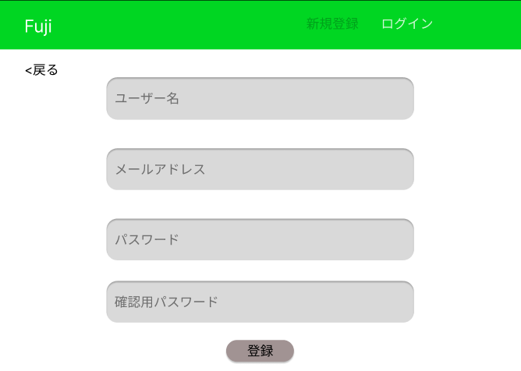
②

⑧

③

④

⑤

⑥

⑦

識別ID | ラベル |  | 画面部品の種類 | 表示範囲 | 画面部品の説明
① | 新規登録 |  | リンク | - | この画面で色を薄くして押せないようにする
② | ログイン |  | リンク | - | リンクを押すとログイン画面へ遷移する
③ | ユーザー名 |  | テキストボックス | 20文字 | ユーザー名を入力するテキストボックス
④ | メールアドレス |  | テキストボックス | 半角30字 | メールアドレスを入力するテキストボックス
⑤ | パスワード |  | テキストボックス | 半角15字 | パスワードを入力するテキストボックス
⑥ | 確認用パスワード |  | テキストボックス | - | 確認用パスワードを入力するテキストボックス
⑦ | 登録 |  | ボタン | - | ボタンを押すと新規登録確認画面へ遷移する
⑧ | 戻る |  | リンク | - | リンクを押すとひとつ前の画面へ戻る
操作手順

 |  | 1 | ユーザー名を入力する

 |  | 2 | メールアドレスを入力する

 |  | 3 | パスワードを入力する

 |  | 4 | 確認の為にもう一度パスワードを入力する

 |  | 5 | 登録ボタンを押すと新規登録確認画面へ遷移する
 |  |  | ※戻るを押すとログイン画面へ戻る

新規登録確認画面
画面レイアウト定義
共通情報 | システム名 | 健康アプリ |  |  |  | 作成者 | 藤元
 | 工程名 | システム設計 |  |  |  | 作成日付 | 2023-09-26
 | ドキュメント名 | 掲示板 システム設計書 |  |  |  | バージョン | v1.1
書誌情報 | 画面ID | G2-2 |  |  |  | 更新者 | 藤元
 | 画面の名称 | 新規登録確認画面 |  |  |  | 更新日付
 | 概要 | 健康アプリの新規登録確認画面のレイアウトを示す
レイアウト図

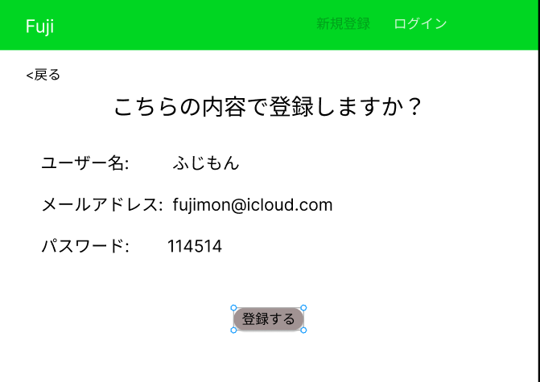

③

②

識別ID | ラベル |  | 画面部品の種類 | 表示範囲 | 画面部品の説明
① | ログイン |  | リンク | - | リンクを押すとログイン画面へ遷移する
② | 登録する |  | ボタン | - | ボタンを押すと新規登録完了画面へ遷移する
③ | 戻る |  | リンク | - | リンクを押すとひとつ前の画面へ戻る

操作手順

 |  | 1 | 入力した情報が間違ってなければ登録ボタンを押す
 |  |  | ※戻るを押すと新規登録画面へ戻る

新規登録完了画面
画面レイアウト定義
共通情報 | システム名 | 健康アプリ |  |  |  | 作成者 | 藤元
 | 工程名 | システム設計 |  |  |  | 作成日付 | 2023-09-26
 | ドキュメント名 | 掲示板 システム設計書 |  |  |  | バージョン | v1.1
書誌情報 | 画面ID | G2-3 |  |  |  | 更新者 | 藤元
 | 画面の名称 | 新規登録完了画面 |  |  |  | 更新日付
 | 概要 | 健康アプリの新規登録完了画面のレイアウトを示す
レイアウト図

②
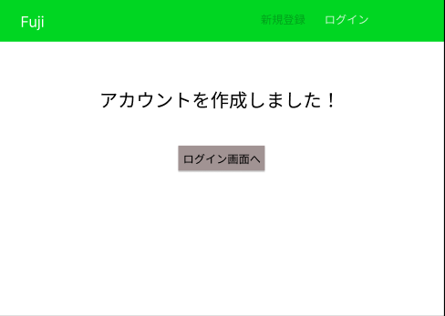

識別ID | ラベル |  | 画面部品の種類 | 表示範囲 | 画面部品の説明
① | ログイン画面へ |  | ボタン | - | ボタンを押すとログイン画面へ遷移する
② | ログイン画面 |  | ラベル | - | リンクをおすとログイン画面へ遷移する

操作手順

 |  | 1 | ログイン画面へのボタンを押すとログイン画面へ遷移する。

パスワード再設定画面
②
③
⑤
画面レイアウト定義
共通情報 | システム名 | 健康アプリ |  |  |  | 作成者 | 藤元
 | 工程名 | システム設計 |  |  |  | 作成日付 | 2023-09-28
④
⑥
 | ドキュメント名 | 掲示板 システム設計書 |  |  |  | バージョン | v1.1
書誌情報 | 画面ID | G3-1 |  |  |  | 更新者
 | 画面の名称 | パスワード再設定画面 |  |  |  | 更新日付
 | 概要 | 健康アプリのパスワード再設定画面のレイアウトを示す
レイアウト図

識別ID | ラベル |  | 画面部品の種類 | 表示範囲 | 画面部品の説明
①
②
③
④
⑤
⑥

操作手順

 |  | 1

 |  | 2

 |  | 3

 |  | 4

 |  | 5

ホーム画面
画面レイアウト定義
共通情報 | システム名 | 健康アプリ |  |  |  | 作成者 | 藤元
 | 工程名 | システム設計 |  |  |  | 作成日付 | 2023-09-26
⑥
 | ドキュメント名 | 掲示板 システム設計書 |  |  |  | バージョン | v1.1
書誌情報 | 画面ID | G4-1 |  |  |  | 更新者 | 藤元
 | 画面の名称 | ホーム画面 |  |  |  | 更新日付
 | 概要 | 健康アプリのホーム画面のレイアウトを示す
レイアウト図
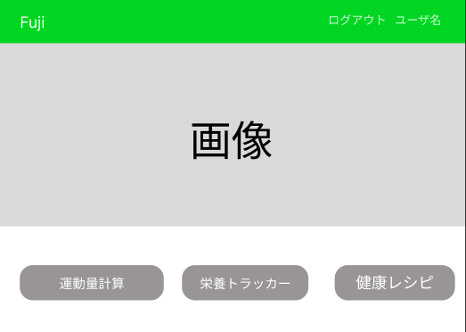
②

④
⑤
③

識別ID | ラベル |  | 画面部品の種類 | 表示範囲 | 画面部品の説明
① | ログアウト |  | リンク | - | リンクを押すとログアウト完了画面へ遷移する
② | ユーザー名 |  | リンク | - | リンクを押すとユーザー情報画面へ遷移する
③ | 運動量計算 |  | ボタン | - | ボタンを押すと運動量計算画面へ遷移する
④ | 栄養トラッカー |  | ボタン | - | ボタンを押すと栄養トラッカー画面へ遷移する
⑤ | 健康レシピ |  | ボタン | - | ボタンを押すと健康レシピ画面へ遷移する

操作手順

 |  | 1

 |  | 2

 |  | 3

 |  | 4

 |  | 5

ユーザー情報画面
②
③
⑤
画面レイアウト定義
共通情報 | システム名 | 健康アプリ |  |  |  | 作成者 | 藤元
 | 工程名 | システム設計 |  |  |  | 作成日付 | 2023-09-22
④
⑥
 | ドキュメント名 | 掲示板 システム設計書 |  |  |  | バージョン | v1.1
書誌情報 | 画面ID |  |  |  |  | 更新者 | 藤元
 | 画面の名称 | ユーザー情報画面 |  |  |  | 更新日付
 | 概要 | 健康アプリのユーザー情報のレイアウトを示す
レイアウト図

識別ID | ラベル |  | 画面部品の種類 | 表示範囲 | 画面部品の説明
① | logout |  | リンク | - | ボタンを押すとログアウトする

② | user |  | ボタン | - | ボタンを押すとユーザー情報画面へ遷移する
③
④
⑤
⑥

操作手順

 |  | 1 | userを押すとユーザー情報に遷移する

 |  | 2 | logoutを押すとログアウトする。(ログイン状態の場合に表示される)
 |  |  | loginを押すとログインする。(ログアウト状態の場合に表示される)

 |  | 3 | +を押すと話題を作成できる

 |  | 4 | 話したいジャンルを選択すると、その種類の話題が表示される

 |  | 5 | 表示されている話題をクリックするとその話題のチャット画面へ遷移する

ユーザー情報変更画面
②
③
⑤
画面レイアウト定義
共通情報 | システム名 |  |  |  |  | 作成者 | 藤元
 | 工程名 | システム設計 |  |  |  | 作成日付 | 2023-09-22
④
⑥
 | ドキュメント名 | 掲示板 システム設計書 |  |  |  | バージョン | v1.1
書誌情報 | 画面ID |  |  |  |  | 更新者 | 藤元
 | 画面の名称 | 画面 |  |  |  | 更新日付
 | 概要
レイアウト図

識別ID | ラベル |  | 画面部品の種類 | 表示範囲 | 画面部品の説明
① | logout |  | リンク | - | ボタンを押すとログアウトする

② | user |  | ボタン | - | ボタンを押すとユーザー情報画面へ遷移する
③
④
⑤
⑥

操作手順

 |  | 1 | userを押すとユーザー情報に遷移する

 |  | 2 | logoutを押すとログアウトする。(ログイン状態の場合に表示される)
 |  |  | loginを押すとログインする。(ログアウト状態の場合に表示される)

 |  | 3 | +を押すと話題を作成できる

 |  | 4 | 話したいジャンルを選択すると、その種類の話題が表示される

 |  | 5 | 表示されている話題をクリックするとその話題のチャット画面へ遷移する

ユーザー情報確認画面
②
③
⑤
画面レイアウト定義
共通情報 | システム名 |  |  |  |  | 作成者 | 藤元
 | 工程名 | システム設計 |  |  |  | 作成日付 | 2023-09-22
④
⑥
 | ドキュメント名 | 掲示板 システム設計書 |  |  |  | バージョン | v1.1
書誌情報 | 画面ID |  |  |  |  | 更新者 | 藤元
 | 画面の名称 | 画面 |  |  |  | 更新日付
 | 概要
レイアウト図

識別ID | ラベル |  | 画面部品の種類 | 表示範囲 | 画面部品の説明
① | logout |  | リンク | - | ボタンを押すとログアウトする

② | user |  | ボタン | - | ボタンを押すとユーザー情報画面へ遷移する
③
④
⑤
⑥

操作手順

 |  | 1 | userを押すとユーザー情報に遷移する

 |  | 2 | logoutを押すとログアウトする。(ログイン状態の場合に表示される)
 |  |  | loginを押すとログインする。(ログアウト状態の場合に表示される)

 |  | 3 | +を押すと話題を作成できる

 |  | 4 | 話したいジャンルを選択すると、その種類の話題が表示される

 |  | 5 | 表示されている話題をクリックするとその話題のチャット画面へ遷移する

ユーザー情報完了画面
②
③
⑤
画面レイアウト定義
共通情報 | システム名 |  |  |  |  | 作成者 | 藤元
 | 工程名 | システム設計 |  |  |  | 作成日付 | 2023-09-22
④
⑥
 | ドキュメント名 | 掲示板 システム設計書 |  |  |  | バージョン | v1.1
書誌情報 | 画面ID |  |  |  |  | 更新者 | 藤元
 | 画面の名称 | 画面 |  |  |  | 更新日付
 | 概要
レイアウト図

識別ID | ラベル |  | 画面部品の種類 | 表示範囲 | 画面部品の説明
① | logout |  | リンク | - | ボタンを押すとログアウトする

② | user |  | ボタン | - | ボタンを押すとユーザー情報画面へ遷移する
③
④
⑤
⑥

操作手順

 |  | 1 | userを押すとユーザー情報に遷移する

 |  | 2 | logoutを押すとログアウトする。(ログイン状態の場合に表示される)
 |  |  | loginを押すとログインする。(ログアウト状態の場合に表示される)

 |  | 3 | +を押すと話題を作成できる

 |  | 4 | 話したいジャンルを選択すると、その種類の話題が表示される

 |  | 5 | 表示されている話題をクリックするとその話題のチャット画面へ遷移する

レシピ一覧画面
②
③
⑤
画面レイアウト定義
共通情報 | システム名 |  |  |  |  | 作成者 | 藤元
 | 工程名 | システム設計 |  |  |  | 作成日付 | 2023-09-22
④
⑥
 | ドキュメント名 | 掲示板 システム設計書 |  |  |  | バージョン | v1.1
書誌情報 | 画面ID |  |  |  |  | 更新者 | 藤元
 | 画面の名称 | 画面 |  |  |  | 更新日付
 | 概要
レイアウト図

識別ID | ラベル |  | 画面部品の種類 | 表示範囲 | 画面部品の説明
① | logout |  | リンク | - | ボタンを押すとログアウトする

② | user |  | ボタン | - | ボタンを押すとユーザー情報画面へ遷移する
③
④
⑤
⑥

操作手順

 |  | 1 | userを押すとユーザー情報に遷移する

 |  | 2 | logoutを押すとログアウトする。(ログイン状態の場合に表示される)
 |  |  | loginを押すとログインする。(ログアウト状態の場合に表示される)

 |  | 3 | +を押すと話題を作成できる

 |  | 4 | 話したいジャンルを選択すると、その種類の話題が表示される

 |  | 5 | 表示されている話題をクリックするとその話題のチャット画面へ遷移する

レシピ一覧詳細画面
②
③
⑤
画面レイアウト定義
共通情報 | システム名 |  |  |  |  | 作成者 | 藤元
 | 工程名 | システム設計 |  |  |  | 作成日付 | 2023-09-22
④
⑥
 | ドキュメント名 | 掲示板 システム設計書 |  |  |  | バージョン | v1.1
書誌情報 | 画面ID |  |  |  |  | 更新者 | 藤元
 | 画面の名称 | 画面 |  |  |  | 更新日付
 | 概要
レイアウト図

識別ID | ラベル |  | 画面部品の種類 | 表示範囲 | 画面部品の説明
① | logout |  | リンク | - | ボタンを押すとログアウトする

② | user |  | ボタン | - | ボタンを押すとユーザー情報画面へ遷移する
③
④
⑤
⑥

操作手順

 |  | 1 | userを押すとユーザー情報に遷移する

 |  | 2 | logoutを押すとログアウトする。(ログイン状態の場合に表示される)
 |  |  | loginを押すとログインする。(ログアウト状態の場合に表示される)

 |  | 3 | +を押すと話題を作成できる

 |  | 4 | 話したいジャンルを選択すると、その種類の話題が表示される

 |  | 5 | 表示されている話題をクリックするとその話題のチャット画面へ遷移する

投稿レシピ一覧画面
②
③
⑤
画面レイアウト定義
共通情報 | システム名 |  |  |  |  | 作成者 | 藤元
 | 工程名 | システム設計 |  |  |  | 作成日付 | 2023-09-22
④
⑥
 | ドキュメント名 | 掲示板 システム設計書 |  |  |  | バージョン | v1.1
書誌情報 | 画面ID |  |  |  |  | 更新者 | 藤元
 | 画面の名称 | 画面 |  |  |  | 更新日付
 | 概要
レイアウト図

識別ID | ラベル |  | 画面部品の種類 | 表示範囲 | 画面部品の説明
① | logout |  | リンク | - | ボタンを押すとログアウトする

② | user |  | ボタン | - | ボタンを押すとユーザー情報画面へ遷移する
③
④
⑤
⑥

操作手順

 |  | 1 | userを押すとユーザー情報に遷移する

 |  | 2 | logoutを押すとログアウトする。(ログイン状態の場合に表示される)
 |  |  | loginを押すとログインする。(ログアウト状態の場合に表示される)

 |  | 3 | +を押すと話題を作成できる

 |  | 4 | 話したいジャンルを選択すると、その種類の話題が表示される

 |  | 5 | 表示されている話題をクリックするとその話題のチャット画面へ遷移する

投稿レシピ削除画面
②
③
⑤
画面レイアウト定義
共通情報 | システム名 |  |  |  |  | 作成者 | 藤元
 | 工程名 | システム設計 |  |  |  | 作成日付 | 2023-09-22
④
⑥
 | ドキュメント名 | 掲示板 システム設計書 |  |  |  | バージョン | v1.1
書誌情報 | 画面ID |  |  |  |  | 更新者 | 藤元
 | 画面の名称 | 画面 |  |  |  | 更新日付
 | 概要
レイアウト図

識別ID | ラベル |  | 画面部品の種類 | 表示範囲 | 画面部品の説明
① | logout |  | リンク | - | ボタンを押すとログアウトする

② | user |  | ボタン | - | ボタンを押すとユーザー情報画面へ遷移する
③
④
⑤
⑥

操作手順

 |  | 1 | userを押すとユーザー情報に遷移する

 |  | 2 | logoutを押すとログアウトする。(ログイン状態の場合に表示される)
 |  |  | loginを押すとログインする。(ログアウト状態の場合に表示される)

 |  | 3 | +を押すと話題を作成できる

 |  | 4 | 話したいジャンルを選択すると、その種類の話題が表示される

 |  | 5 | 表示されている話題をクリックするとその話題のチャット画面へ遷移する

栄養トラッカー画面
②
③
⑤
画面レイアウト定義
共通情報 | システム名 |  |  |  |  | 作成者 | 藤元
 | 工程名 | システム設計 |  |  |  | 作成日付 | 2023-09-22
④
⑥
 | ドキュメント名 | 掲示板 システム設計書 |  |  |  | バージョン | v1.1
書誌情報 | 画面ID |  |  |  |  | 更新者 | 藤元
 | 画面の名称 | 画面 |  |  |  | 更新日付
 | 概要
レイアウト図

識別ID | ラベル |  | 画面部品の種類 | 表示範囲 | 画面部品の説明
① | logout |  | リンク | - | ボタンを押すとログアウトする

② | user |  | ボタン | - | ボタンを押すとユーザー情報画面へ遷移する
③
④
⑤
⑥

操作手順

 |  | 1 | userを押すとユーザー情報に遷移する

 |  | 2 | logoutを押すとログアウトする。(ログイン状態の場合に表示される)
 |  |  | loginを押すとログインする。(ログアウト状態の場合に表示される)

 |  | 3 | +を押すと話題を作成できる

 |  | 4 | 話したいジャンルを選択すると、その種類の話題が表示される

 |  | 5 | 表示されている話題をクリックするとその話題のチャット画面へ遷移する

運動トラッカー画面
②
③
⑤
画面レイアウト定義
共通情報 | システム名 |  |  |  |  | 作成者 | 藤元
 | 工程名 | システム設計 |  |  |  | 作成日付 | 2023-09-22
④
⑥
 | ドキュメント名 | 掲示板 システム設計書 |  |  |  | バージョン | v1.1
書誌情報 | 画面ID |  |  |  |  | 更新者 | 藤元
 | 画面の名称 | 画面 |  |  |  | 更新日付
 | 概要
レイアウト図

識別ID | ラベル |  | 画面部品の種類 | 表示範囲 | 画面部品の説明
① | logout |  | リンク | - | ボタンを押すとログアウトする

② | user |  | ボタン | - | ボタンを押すとユーザー情報画面へ遷移する
③
④
⑤
⑥

操作手順

 |  | 1 | userを押すとユーザー情報に遷移する

 |  | 2 | logoutを押すとログアウトする。(ログイン状態の場合に表示される)
 |  |  | loginを押すとログインする。(ログアウト状態の場合に表示される)

 |  | 3 | +を押すと話題を作成できる

 |  | 4 | 話したいジャンルを選択すると、その種類の話題が表示される

 |  | 5 | 表示されている話題をクリックするとその話題のチャット画面へ遷移する

